2018_07_data
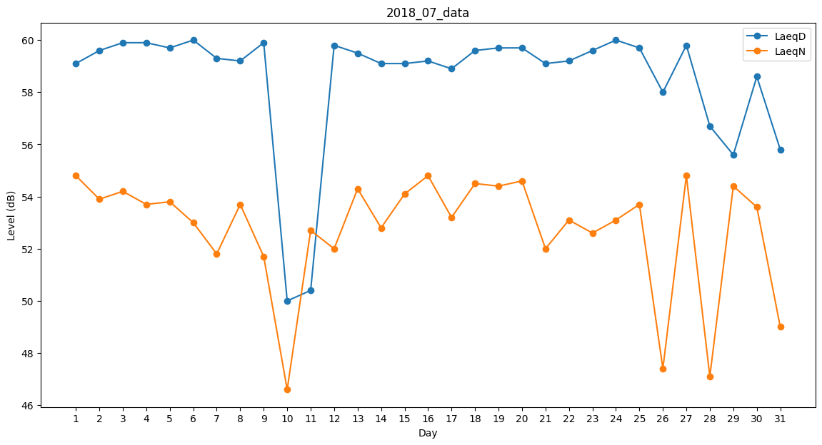
Day | LaeqD | LaeqN
1 | 59.1 | 54.8
2 | 59.6 | 53.9
3 | 59.9 | 54.2
4 | 59.9 | 53.7
5 | 59.7 | 53.8
6 | 60 | 53
7 | 59.3 | 51.8
8 | 59.2 | 53.7
9 | 59.9 | 51.7
10 | 50 | 46.6
11 | 50.4 | 52.7
12 | 59.8 | 52
13 | 59.5 | 54.3
14 | 59.1 | 52.8
15 | 59.1 | 54.1
16 | 59.2 | 54.8
17 | 58.9 | 53.2
18 | 59.6 | 54.5
19 | 59.7 | 54.4
20 | 59.7 | 54.6
21 | 59.1 | 52
22 | 59.2 | 53.1
23 | 59.6 | 52.6
24 | 60 | 53.1
25 | 59.7 | 53.7
26 | 58 | 47.4
27 | 59.8 | 54.8
28 | 56.7 | 47.1
29 | 55.6 | 54.4
30 | 58.6 | 53.6
31 | 55.8 | 49

